Sayfa1
3.1415926536 | 9550 |  | Efe Kaan Doğan |  |  |  | poseidon mızrağı |  | 7 |  | epsilon | 1.6

 | 1.adım |  |  |  |  | 2. adım |  |  |  | 3.adım | Dişli sayılarının hesabı
 |  |  |  |  |  |  |  |  |  |  |  |  |  |  | Gerçek |  | Sanal
 | P | Devir | i |  |  |  |  |  |  | i | 2.9 |  |  | z1 | 15 | 18.077310171 | 18.077310171
 | 9.6 | 1500 | 2.9 |  |  | verimler | ntoplam |  |  | n çıkış = | 517.24137931 |  |  | z2 | 31 | 36.941459923 | 36.941459923
 |  |  |  |  |  | 0.98 |  |  |  | i12 | 2.0435263639
 |  |  |  |  |  | 0.97 | 0.922082 |  |  | i34 | 1.4191155305 |  |  | z3 | 15 |  | 18.077310171
 |  |  |  |  |  | 0.97 |  |  |  | Helis açı | 20 | 0.82976946559 |  | z4 | 22 | 25.544079549 | 25.544079549

 |  |  |  |  |  |  |  |  |  |  |  |  |  |  | 35NiCr18
 | 4. Adım Güç Hesabı |  |  |  |  | 5. Adım Döndürme Momentleri Hesabı |  |  |  |  |  |  |  |  | Malzeme | Çelik döküm
 |  |  |  |  |  |  |  | Net |  | Momentler |  |  |  |  | sem | 200
 |  |  |  |  |  | n giriş | 1500 | 1500 | ------------ | 61120 | M1 |  |  |  | pem | 900
 | P gerçek | 8851.9872 |  |  |  | n2 | 734.02527439 | 734.02527439 | ------------ | 122402.32474 | M2 |  |  |  | elastisite | 200000
 | Kayıp | 748.0128 |  |  |  | n3 | 734.02527439 | 734.02527439 | ------------ | 122402.32474 | M3 |  |  |  | modül | 3
 |  |  |  |  |  | n çıkış | 517.24137931 | 517.24137931 | ------------ | 163437.19034 | M4 |  |  |  | d0 | 6.025770057

 | modul | 3 |  | taksimat yarıçapı |  | Çevre hızı
 | e | 1.6 |  | 22.5 |  | 35.342917353 |  |  | Diş dibi mukavemeti |  |  | Yüzey Zorlaması mukavemeti
 | fi | 7 |  | tan 20 | 0.36397023427 |  |  |  | 1. kademe |  |  | 2. kademe
 | Sem | 200 |  | Cos20 | 0.93969262079 |  |  |  | Modul Hesabı |  |  | Modül Hesabı 2
 | Pem | 900 |  |  |  |  |  |  | 1.8261282534 |  |  | 2.3017953906
 | form | 8.4
 | Kv | 1.19 |  |  |  |  |  |  | Modul Hesabı |  |  | Modül Hesabı 2
 | Moment | 61120 |  |  |  |  |  |  | 2.5165040096 | 6 |  | 3.3174028526 | 7.46
 | ka | 1.65

 |  |  |  |  | 1. Kademe |  | 2. Kademe |  |  |  | Kuvvet Analizi
 |  |  |  |  | 1. dişli | 2. dişli | 3. dişli | 4. dişli |  |  |  | 1.dişli | 2. dişli | 3.dişli | 4.dişli
 | Normal Modül |  |  | mn | 6 | 6 | 7.46 | 7.46 |  |  | ft | 1914.4670994 | 1855.1703439 | 3083.6611614 | 2807.3492881
 | Alın Modülü |  |  | ms/mt | 6.3850666349 | 6.3850666349 | 7.9387661827 | 7.9387661827 |  |  | fr | 741.52869061 | 718.56133562 | 1194.3914962 | 1087.3678855
 | Normal Taksimat |  |  | tn | 18.849555922 | 18.849555922 | 23.436281196 | 23.436281196 |  |  | fa | 696.80903867 | 675.22678467 | 1122.3608753 | 1021.7915781 |  | 447.13409065
 | Alın Taksimat |  |  | ta | 20.059278433 | 20.059278433 | 24.940369518 | 24.940369518
 | Taksimat Dairesi Çapı |  |  | d0 | 95.775999523 | 197.93706568 | 119.08149274 | 174.65285602
 | Temel Dairesi Çapı |  |  | dg | 90 | 186 | 111.9 | 164.12 |  |  | Pyüzey | 425.39994188 | 291.29306941 | 464.55831494 | 366.00702967
 | Baş Dairesi Çapı |  |  | db | 107.77599952 | 209.93706568 | 134.00149274 | 189.57285602 |  |  | Ygerilme | 24.172620913 | 23.423922753 | 25.186471584 | 22.929634408
 | Taban Dairesi Çapı |  |  | dt | 80.775999523 | 182.93706568 | 100.43149274 | 156.00285602
 | Taksimat diş kalınlığı |  |  | sn | 9.4247779608 | 9.4247779608 | 11.718140598 | 11.718140598 |  |  |  | emniyetli | emniyetli | emniyetli | emniyetli
 | Eksenler Arası Mesafe |  |  | a0 | 146.8565326 |  | 146.86717438 |  | yeşil |  |  | emniyetli | emniyetli | emniyetli | emniyetli
 |  |  |  | Ke | 263.85602134 | 263.85602134 | 263.85602134 | 263.85602134
 |  |  |  | Ki | 1.2203893571 | 1.2203893571 | 1.3056279192 | 1.3056279192
 |  |  |  | Ka | 3.1114476537 | 3.1114476537 | 3.1114476537 | 3.1114476537
 |  |  |  | mbc1 | 91680 | 183603.4871 | 183603.4871 | 245155.7855
 | Diş genişliği |  |  | b | 131.94689145 | 131.94689145 | 164.05396837 | 164.05396837

 |  |  |  |  |  |  |  |  |  |  |  | 110.46057 | 285.18537
 | Mil Hesapları

 | 1. Mil |  |  |  |  |  |  | 2. Mil |  |  |  |  |  |  | 3. Mil
 | Uzunluk |  | Moment hesabı |  | Moment hesabı |  |  | Uzunluk |  | Moment hesabı |  | Moment hesabı |  |  | Uzunluk |  | Moment hesabı |  | Moment hesabı
 | x1 | 130 | Fby | 242.422841 | Fdy | 957.234 |  | x1 | 130 | Fdy | 1083.930923 | Fdy | 2798.475793 |  | x1 | 130 | Fdy | 886.873976 | Fdy | 1403.674644
 | x2 | 130 | Fay | 499.10585 | Fcy | 957 |  | x2 | 300 | Fcy | 829.02191 | Fcy | 2140.35571 |  | x2 | 130 | Fcy | 200.49391 | Fcy | 1403.67464
 |  |  | Mgrafik | 0 | Mgrafik | 0 |  | x3 | 130 | Mgrafik | 0 | Mgrafik | 0 |  |  |  | Mgrafik | 0 | Mgrafik | 0
 |  |  | Mmax | 64883.760429 | Mmax | 124440.36146 |  |  |  | Mmax | 212025.98116 | Mmax | 1198599.1989 |  |  |  | Mmax | 115293.6169 | Mmax | 182477.70373
 |  |  | Mnet | 140339.96554 |  |  |  |  |  | Mnet | 1217207.8936 |  |  |  |  |  | Mnet | 215848.86021
 |  |  |  |  | Fdnet | 987.45374707 |  |  |  |  |  | Fdnet | 3001.0619805 |  |  |  |  |  | Fdnet | 1660.3758478
 |  |  |  |  | Fcnet | 1079.5381965 |  |  |  |  |  | Fcnet | 2295.2995229 |  |  |  |  |  | Fcnet | 1417.921124

 | Mil Malzemesi |  |  | 50 CrMo 4
 | S em | 100 |  |  |  | S em | 100 |  |  |  | S em | 100
 | T em | 50 |  |  |  | T em | 50 |  |  |  | T em | 50
 | Sigma D | 1100 |  |  |  | Sigma D | 1100 |  |  |  | Sigma D | 1100
 | Sigma Akma | 780 |  |  |  | Sigma Akma | 780 |  |  |  | Sigma Akma | 780
 | Güvenlik faktörü |  | 1.5 |  |  | Güvenlik faktörü |  | 1.5 |  |  | Güvenlik faktörü |  | 1.25
 | Max Burulma |  | 91680 |  |  | Max Burulma |  | 183603.4871 |  |  | Max Burulma |  | 204296.48792
 | Max Eğilme |  | 140339.96554 |  |  | Max Eğilme |  | 1217207.8936 |  |  | Max Eğilme |  | 215848.86021
 |  |  |  | Seçilen |  |  |  |  | Seçilen |  |  |  |  | Seçilen
 | Teorik Çap |  | 21.058377339 | 25 |  | Teorik Çap |  | 26.543631754 | 50 |  | Teorik Çap |  | 27.505550122 | 30
 |  | we | 1533.9807879 |  |  |  | we | 12271.846303 |  |  |  | we | 2650.7188015
 | Bileşke Moment | ky | 0.98 |  |  | Bileşke Moment | ky | 0.98 |  |  | Bileşke Moment | ky | 0.98
 |  | kç | 0.92 |  |  |  | kç | 0.92 |  |  |  | kç | 0.92
 |  | kb | 0.90492935745 |  |  |  | kb | 0.81162042603 |  |  |  | kb | 0.87939344095
 | Sigma D* |  | 1060.3411384 |  |  | Sigma D* |  | 951.00741224 |  |  | Sigma D* |  | 1030.4197058
 | Bileşke Moment |  | 130236.51043 |  |  | Bileşke Moment |  | 1010916.2254 |  |  | Bileşke Moment |  | 240831.19679
 | Sigma toplam |  | 84.901004924 | emniyetli |  | Sigma toplam |  | 82.376864936 | emniyetli |  | Sigma toplam |  | 90.855052848 | emniyetli

 | Rulmanlar 1. mil |  | x | y |  | Rulmanlar 2. mil |  | x | y |  | Rulmanlar 3. mil |  | x | y
 | Fa/Fr | 0.70566245835 | 0.4 | 1.1 |  | Fa/Fr | 0.19480424502 | 0.4 | 2 |  | Fa/Fr | 0.72062652902 | 0.4 | 0.88
 | Dinamik eşdeğer yük |  |  |  |  | Dinamik eşdeğer yük |  |  |  |  | Dinamik eşdeğer yük
 | cf | 11.2 |  |  |  | cf | 8.81 |  |  |  | cf | 7.81
 | P | 1198.3052211 |  |  |  | P | 1812.3879905 |  |  |  | P | 1563.3269278
 | C | 13421.018477 |  |  |  | C | 15967.138196 |  |  |  | C | 12209.583306
 | HR 32906 J seçildi |  |  |  |  | 6910 seçildi |  |  |  |  | HR 32906 J seçildi
 | C0 | 24400 | emniyetlidir |  |  | C0 | 11700 | emniyetlidir |  |  | C0 | 24400 | emniyetlidir
 | fe/c0 | 0.028557747486 |  |  |  | fe/C0 | 0.038216588944 |  |  |  | fe/c0 | 0.083687669959
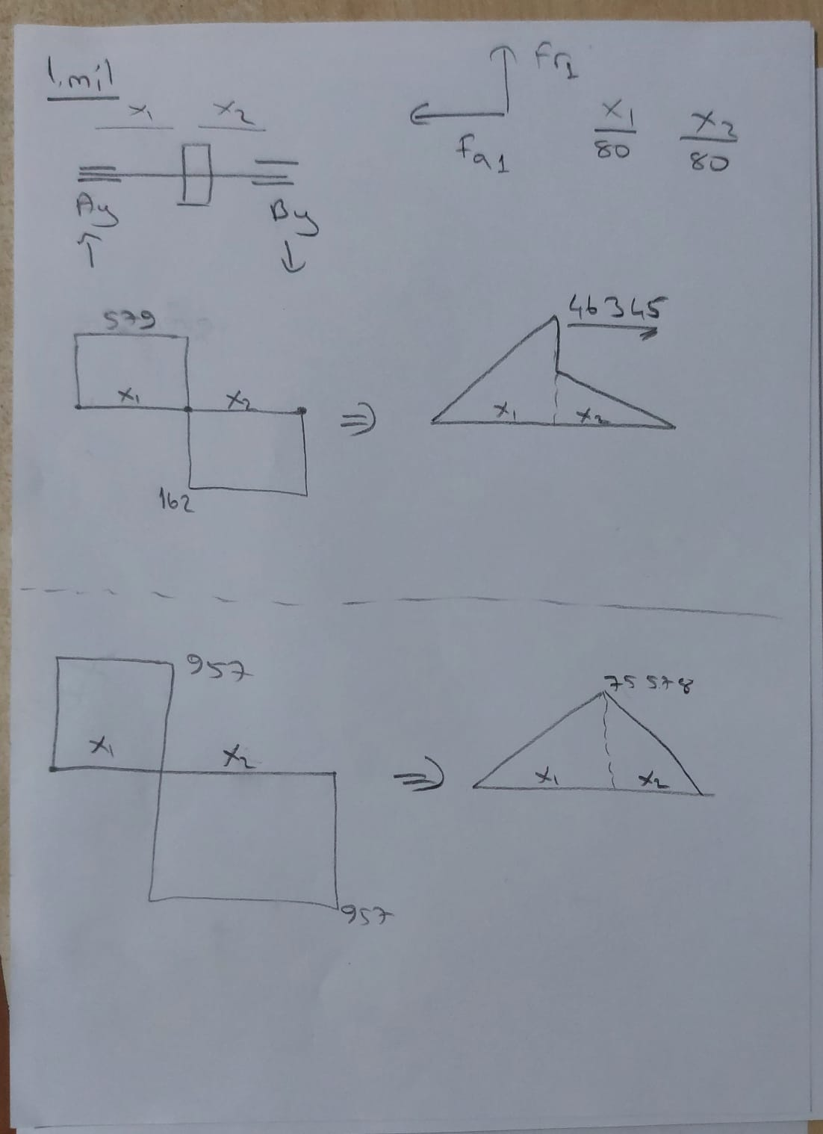
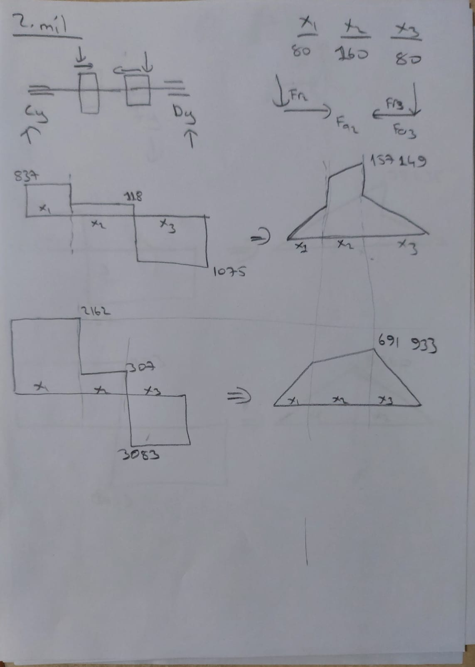
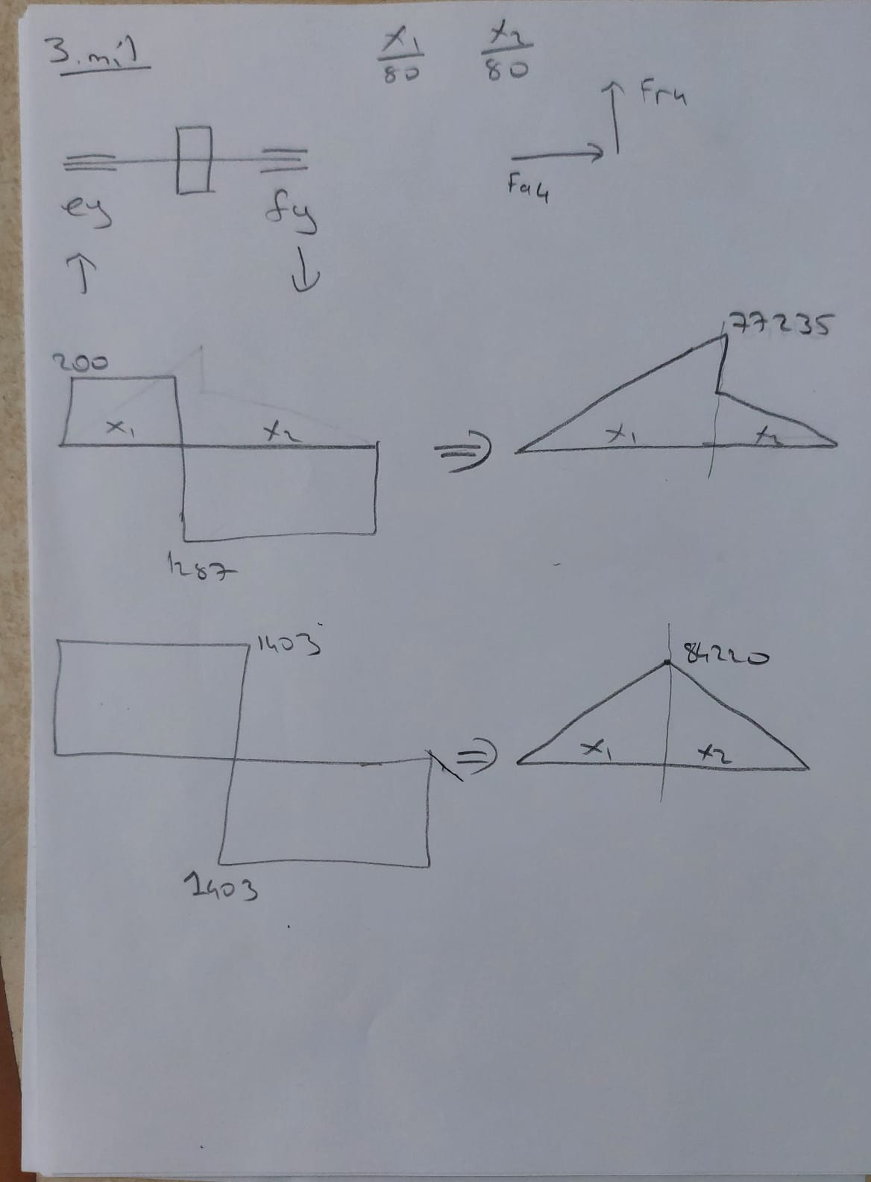

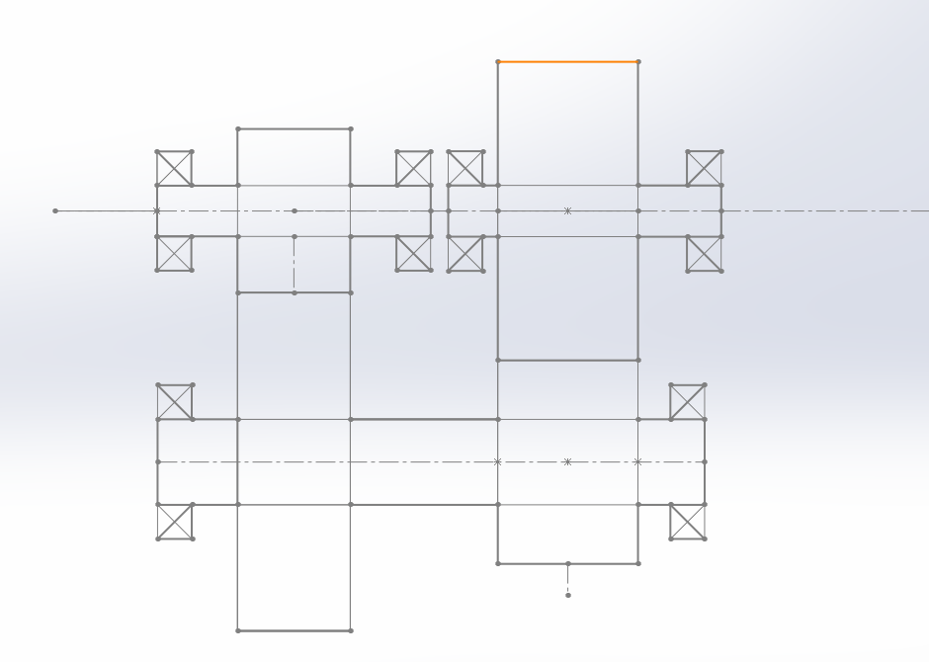

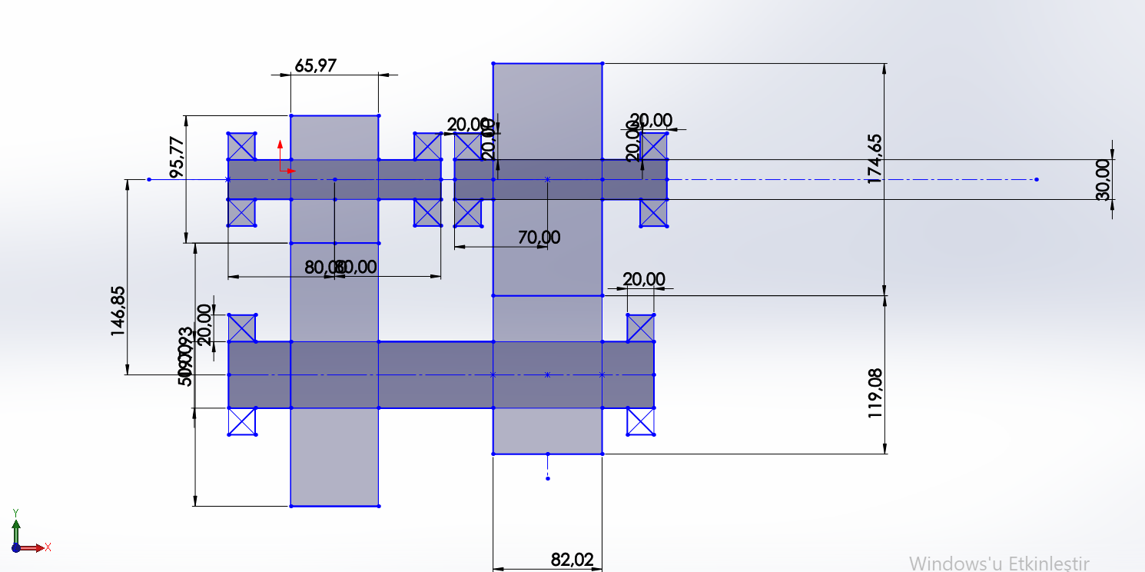

 |  |  | no | d | D | r | B
 |  | 1 | 6205 | 25 | 52 | 1 | 15
 |  | 2 | 6905 | 25 | 42 | 0.3 | 9
 |  | 3 | 6905 | 50 | 80 | 0.6 | 10
 |  | 4 | 16010 | 50 | 80 | 1 | 16
 |  | 5 | 6006 | 30 | 55 | 1 | 13
 |  | 6 | 6006 | 30 | 55 | 1 | 13

